Blad1
Krokante sprookjes

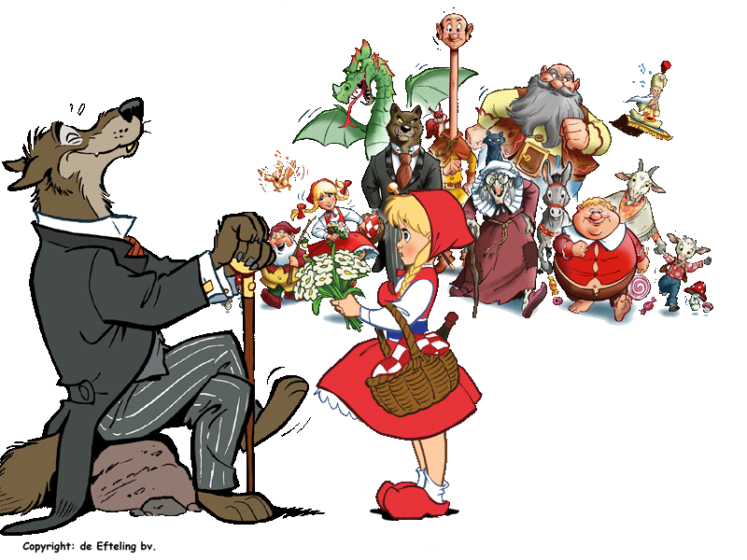

Blad2
Beste sprookjslezers, hieronder lees je een heel speciaal sprookje over mij. Maar jammer genoeg weet ik niet meer hoe ik de werkwoorden in de verleden tijd moet schrijven. Ik ben er zeker van dat jij dat wel kan! Schrijf de verleden tijd van het werkwoord tussen haakjes in het antwoordvakje.
 | £

 |  | ANTWOORD | Evaluatie | Punten

Er was eens een prinses dat Sneeuwwitje (heten) en dat een hele lieve |  |  | vul in | 0
stiefmoeder (hebben). Stiefmoeders in sprookjes zijn vaak nare vrouwen, maar |  |  | vul in | 0
bij Sneeuwwitje nu niet. Elke morgen (kussen) zij haar |  |  | vul in | 0
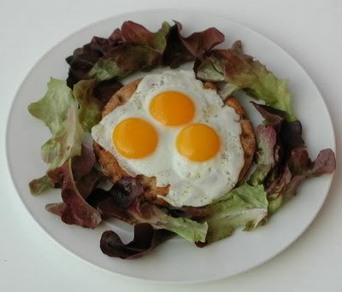
stiefmoeder wakker en (vragen) zij: 'Wat wilt u voor uw ontbijt?" |  |  | vul in | 0
Dan (zeggen) de koningin: "Spiegelei, spiegelei met fazant. Dat is het lekkerste |  |  | vul in | 0
van het land!" En dan (antwoorden) Sneeuwwitje: "Gij, draagt de kroon van |  |  | vul in | 0
diamant. Gij krijgt spiegelei met fazant." En de koningin (lachen), omdat ze reuze |  |  | vul in | 0
trek had in spiegelei met fazant en omdat ze (weten) dat Sneeuwwitje altijd |  |  | vul in | 0
de waarheid (spreken). |  |  | vul in | 0

Zo (gaan) de jaren in vrolijkheid voorbij en de kleine Sneeuwwitje |  |  | vul in | 0
(worden) groter en mooier en mooier. |  |  | vul in | 0
Helaas op een kwade dag (breken) er hongersnood uit in het gelukkige land. |  |  | vul in | 0
De mensen (hebben) niets meer te eten en ook in het paleis niet. |  |  | vul in | 0
De koningin en Sneeuwwitje (eten) nooit meer spiegelei met fazant en |  |  | vul in | 0
(worden) steeds magerder. De lieve koningin |  |  | vul in | 0
(kunnen) de aanblik van het broodmagere meisje niet langer verdragen. |  |  | vul in | 0
Ze (laten) een houthakker bij hem komen met als opdracht Sneeuwwitje achter te laten |  |  | vul in | 0
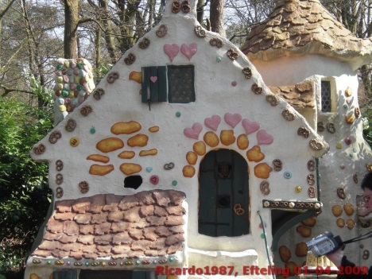
in het bos. De jager (trillen) op zijn twee benen. |  |  | vul in | 0
Maar hij (doen) wat hem bevolen was. |  |  | vul in | 0
Midden in het bos (laten) hij Sneeuwwitje achter |  |  | vul in | 0

Sneeuwwitje (dwalen) door het bos tot zij bij een wit huisje |  |  | vul in | 0
(komen) met een dak van pannenkoeken en raampjes van suikerwerk. |  |  | vul in | 0
Ze (beginnen) meteen te eten. 'Knikkbel, Knabbel, knuisje. Wie knabbelt er |  |  | vul in | 0
aan ons huisje?' (horen) ze opeens. | Een deurtje (gaan) open. 'Kom maar binnen, hongerig meisje,' |  | vul in | 0
 |  |  | vul in | 0
(lachen) de dwergen. |  |  | vul in | 0
Binnen (spreken) de oudste dwerg een toverspreuk: 'Tafeltje, dek je!' en |  |  | vul in | 0
er (verschijnen) een compleet gedekte tafel met tal van lekkernijen. Toen Sneeuwwitje |  |  | vul in | 0
gegeten had, (vallen) ze languit in slaap op de bedjes van de kabouters. |  |  | vul in | 0
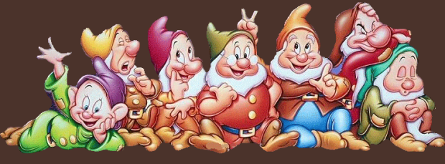
Toen ze de volgende morgen wakker (worden), |  |  | vul in | 0
(vertellen) ze haar nieuwe vriendjes van haar stiefmoeder en van de hongersnood. |  |  | vul in | 0
Ik kan echt niet naar huis,' (zuchten) ze, ' want daar lijden zelfs de muizen |  |  | vul in | 0
honger.' 'Hoe zou je ooit de weg terug naar huis kunnen vinden, je hebt niet eens
steentjes gestrooid.' (zeggen) de dwergen. 'Als je voor ons wilt koken en stofzuigen, |  |  | vul in | 0
mag je zolang blijven als je wilt.' Als de dwergen op stap (gaan) om paaseitjes te zoeken, |  |  | vul in | 0
(zeggen) ze tegen sneeuwwitje: 'Wees op je hoede, lief kind, er zwerft kwaad volk door |  |  | vul in | 0
het bos: houd de deur op slot!'

En inderdaad, in het bos (wonen) een boze wolf. |  |  | vul in | 0
Hij (verkleden) zich als een oud vrouwtje met een mandje vol handelswaar en in die |  |  | vul in | 0
vermomming klopte hij aan bij het pannenkoekenhuisje. 'Spiegelei, spiegelei met fazant.
Ik heb lekkers in mijn mand!' Sneeuwwitje (doen) de deur open. |  |  | vul in | 0
Wat heb u een grote ogen!' 'Jazeker', (zeggen) de wolf, 'maar ik heb ook grote appels. |  |  | vul in | 0
Wil je er misschien eentje proeven?' Sneeuwwitje (pakken) een appel. |  |  | vul in | 0
Ze (vallen) met een klap op de grond. De appel was giftig. |  |  | vul in | 0

Ziezo, (denken) de wolf, mijn list is gelukt: dat meisje wordt mijn avondmaal, ze lijkt me |  |  | vul in | 0
heel wat smakelijker dan die oude dwergen en geitjes. De wolf (sperren) zijn mond open. |  |  | vul in | 0
Juist op dat moment (komen) de zeven dwergen thuis. |  |  | vul in | 0
Ze (schieten) de wolf dood, |  |  | vul in | 0
ze (snijden) hem open |  |  | vul in | 0
(vullen) hem met paaseitjes op |  |  | vul in | 0
en (gooien) hem in de waterput. |  |  | vul in | 0

Op een dag (rijden) de stiefmoeder van Sneeuwwitje door het bos, samen met |  |  | vul in | 0
een jonge prins. Ze (zijn) op zoek naar Sneeuwwitje want de hongersnood was voorbij. |  |  | vul in | 0
Toen de prins haar (zien), |  |  | vul in | 0
(worden) hij verliefd op haar. 'Wie is zij?' 'Dat is Sneeuwwitje.' 'Maar waarom ligt ze |  |  | vul in | 0
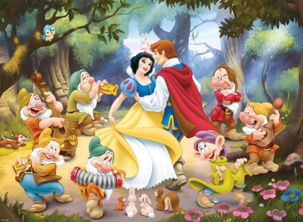
zo stil?' 'Ik ben verliefd op haar .' De prins (kussen) haar. |  |  | vul in | 0
Sneeuwwitje (huwen) met de prins. En ze leefden nog lang en gelukkig. |  |  | vul in | 0

